ユースケース
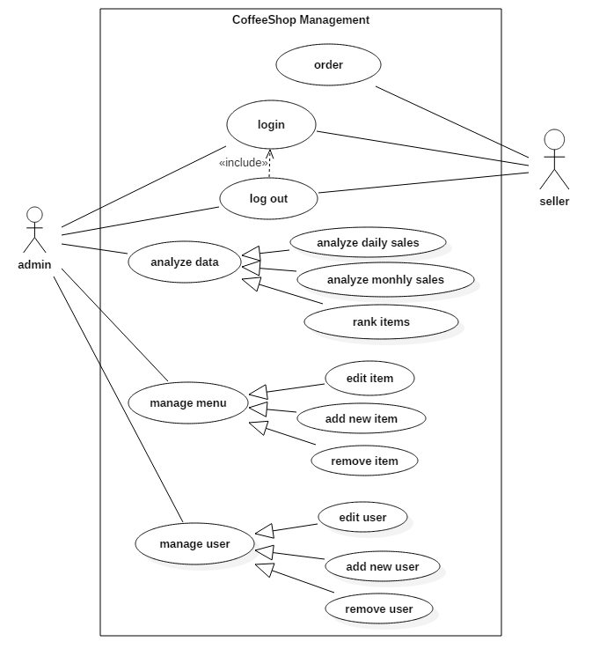
Actor |  | 説明
Admin | Adminは運営者です。 ユーザとメニュと統計を管理できる。
Seller | お客さんの代わりにお客さんの注文を選択し、 データベースにオーダを保存する。

ユースケース | Actor | 機能の概要
login | Admin, Seller | ログイン機能です。 ソフトを使いの前に、ログインが必要です。
logout | Admin, Seller | ログアウト機能です。
order | Seller | Sellerの機能です。 お客さんの注文に応じてオーダを作って、そしてデータベースに保存する機能。
edit item | Admin | コーヒーと調味料の情報（名・値）を修正機能。
add new item | Admin | 新しいこーひーとか調味料とかを追加機能。
remove item | Admin | コーヒーとか調味料を解消機能。
add new user | Admin | 新しいユーザを追加機能。
edit user | Admin | ユーザの情報を修正機能。
remove user | Admin | ユーザを解消機能。
analyze daily sales | Admin | 日常の統計機能。
analyze monthly sales | Admin | 月刊の統計機能。
rank items | Admin | オーダコーヒーの順位機能。

